用户界面
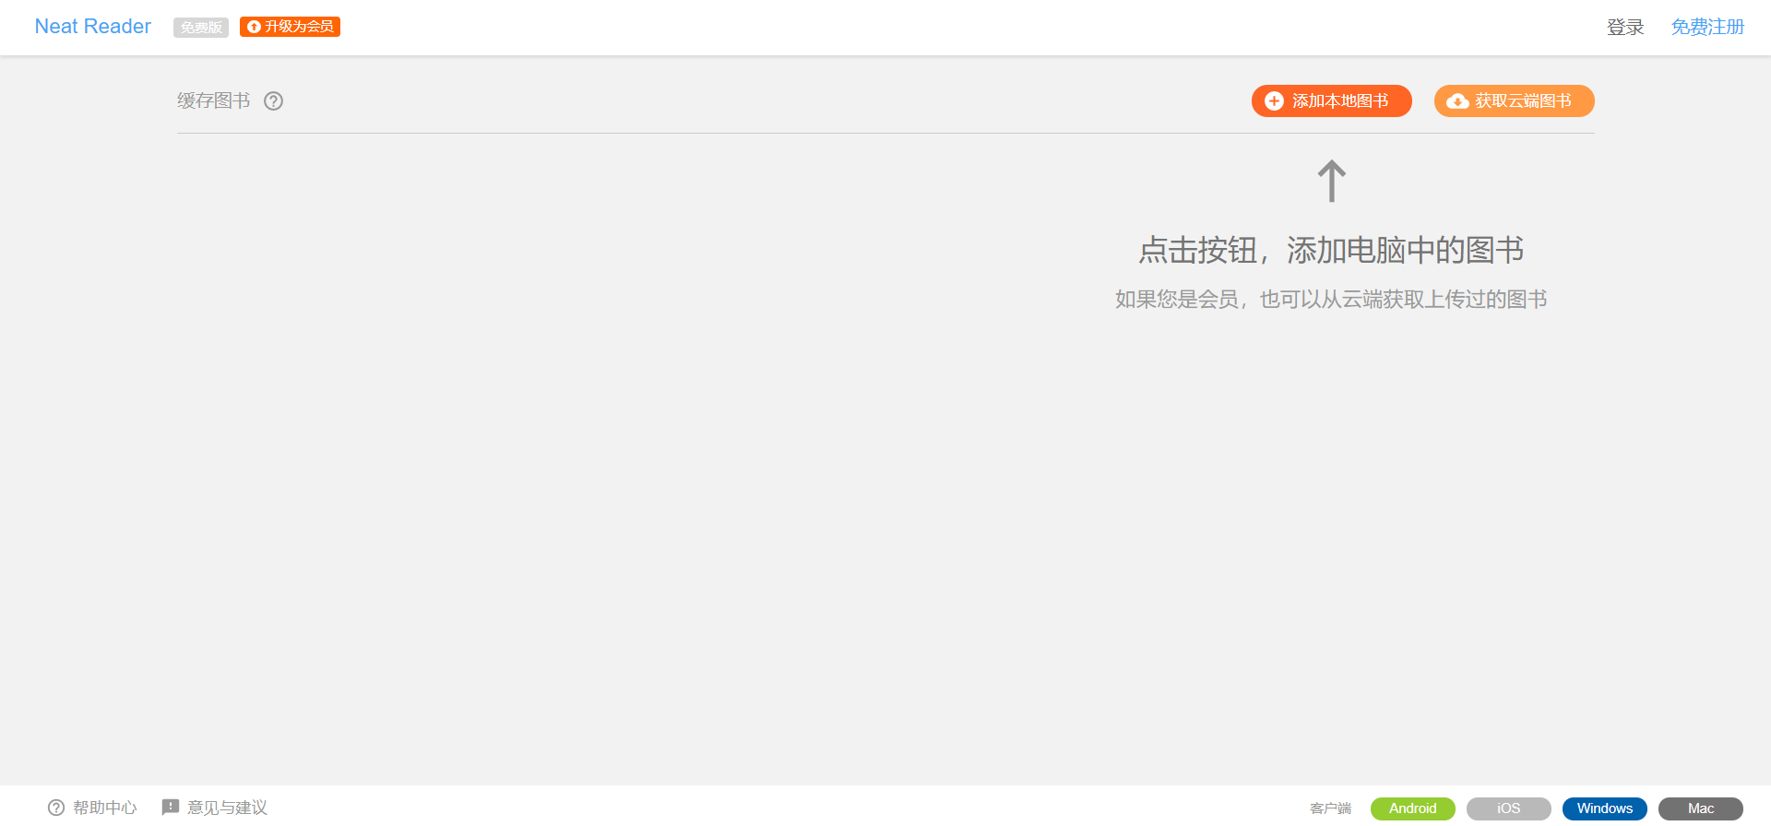
Tab |  |  |  | 按钮或者图标 | 备注 | 参考
用户首页 | 头部 | 左测 | logo | logo
 |  | 右侧 | 已登录 | 历史记录(下拉箭头)，书签(下拉箭头)，头像(下拉箭头) | 建议头像与前两个区分开
 |  |  | 未登录 | 登录，注册，竖线隔开
 | 中间 | 上部左边 | 面包屑 | 面包屑（不要返回了，刷新放在开头吧，看情况搞一个）
 |  | 上部中间 | 搜索 | 只搜索名字
 |  |  | 筛选 | 下拉框多选，checkbox多选
 |  | 上部右边 | 上传
 |  |  | 创建文件夹
 |  | 下部 | 正常展示 | 定宽，然后一行多少个看情况展示，超出了往下滚
 |  |  | 右键菜单 | 下载，复制，移动、重命名(针对文件夹)、删除
 | 底部 | 左侧 |  | 依次展示反馈，意见，公告 | 反馈和意见出弹窗，公告单独进入一个列表界面
 |  | 右侧 |  | 可以展示作者信息

